Table Dash - Vue 1 entreprise
Critère 1 - Niveau direct | Critère 1 - Chiffre réduction direct | Critère 1 - Montant initial | Critère 1 - Montant final | Critère 1 - Grandeur réduction direct | Critère 1 - Date initiale | Critère 1 - Date finale | Critère 1 - Courbe 1,5°C final | Critère 1 - Courbe <2°C final | Critère 1 - Courbe 2°C final | Critère 2 - Niveau complet | Critère 2 - Chiffre réduction complet | Critère 2 - Montant initial | Critère 2 - Montant final | Critère 2 - Grandeur réduction complet | Critère 2 - Date initiale | Critère 2 - Date finale | Critère 2 - Courbe 1,5°C final | Critère 2 - Courbe <2°C final | Critère 2 - Courbe 2°C final
Réel | Réel | Réel | Réel | Texte | Entier | Entier | Réel | Réel | Réel | Réel | Réel | Réel | Réel | Texte | Entier | Entier | Réel | Réel | Réel
1.5 | n.a. | n.a. | n.a. | absolu | n.a. | n.a. | n.a. | n.a. | n.a. | 1.5 | n.a. | n.a. | n.a. | absolu | n.a. | n.a. | n.a. | n.a. | n.a.
5.1 | -13% | 100% | 87% | absolu | 2016 | 2020 | 95% | 90% | 83% | 1.5 | n.a. | n.a. | n.a. | absolu | n.a. | n.a. | 95% | 90% | 83%
3.9 | -4% | 100% | 96% | absolu | 2016 | 2020 | 95% | 90% | 83% | 5.3 | -15% | 100% | 85% | intensité | 2017 | 2019 | 96% | 92% | 87%
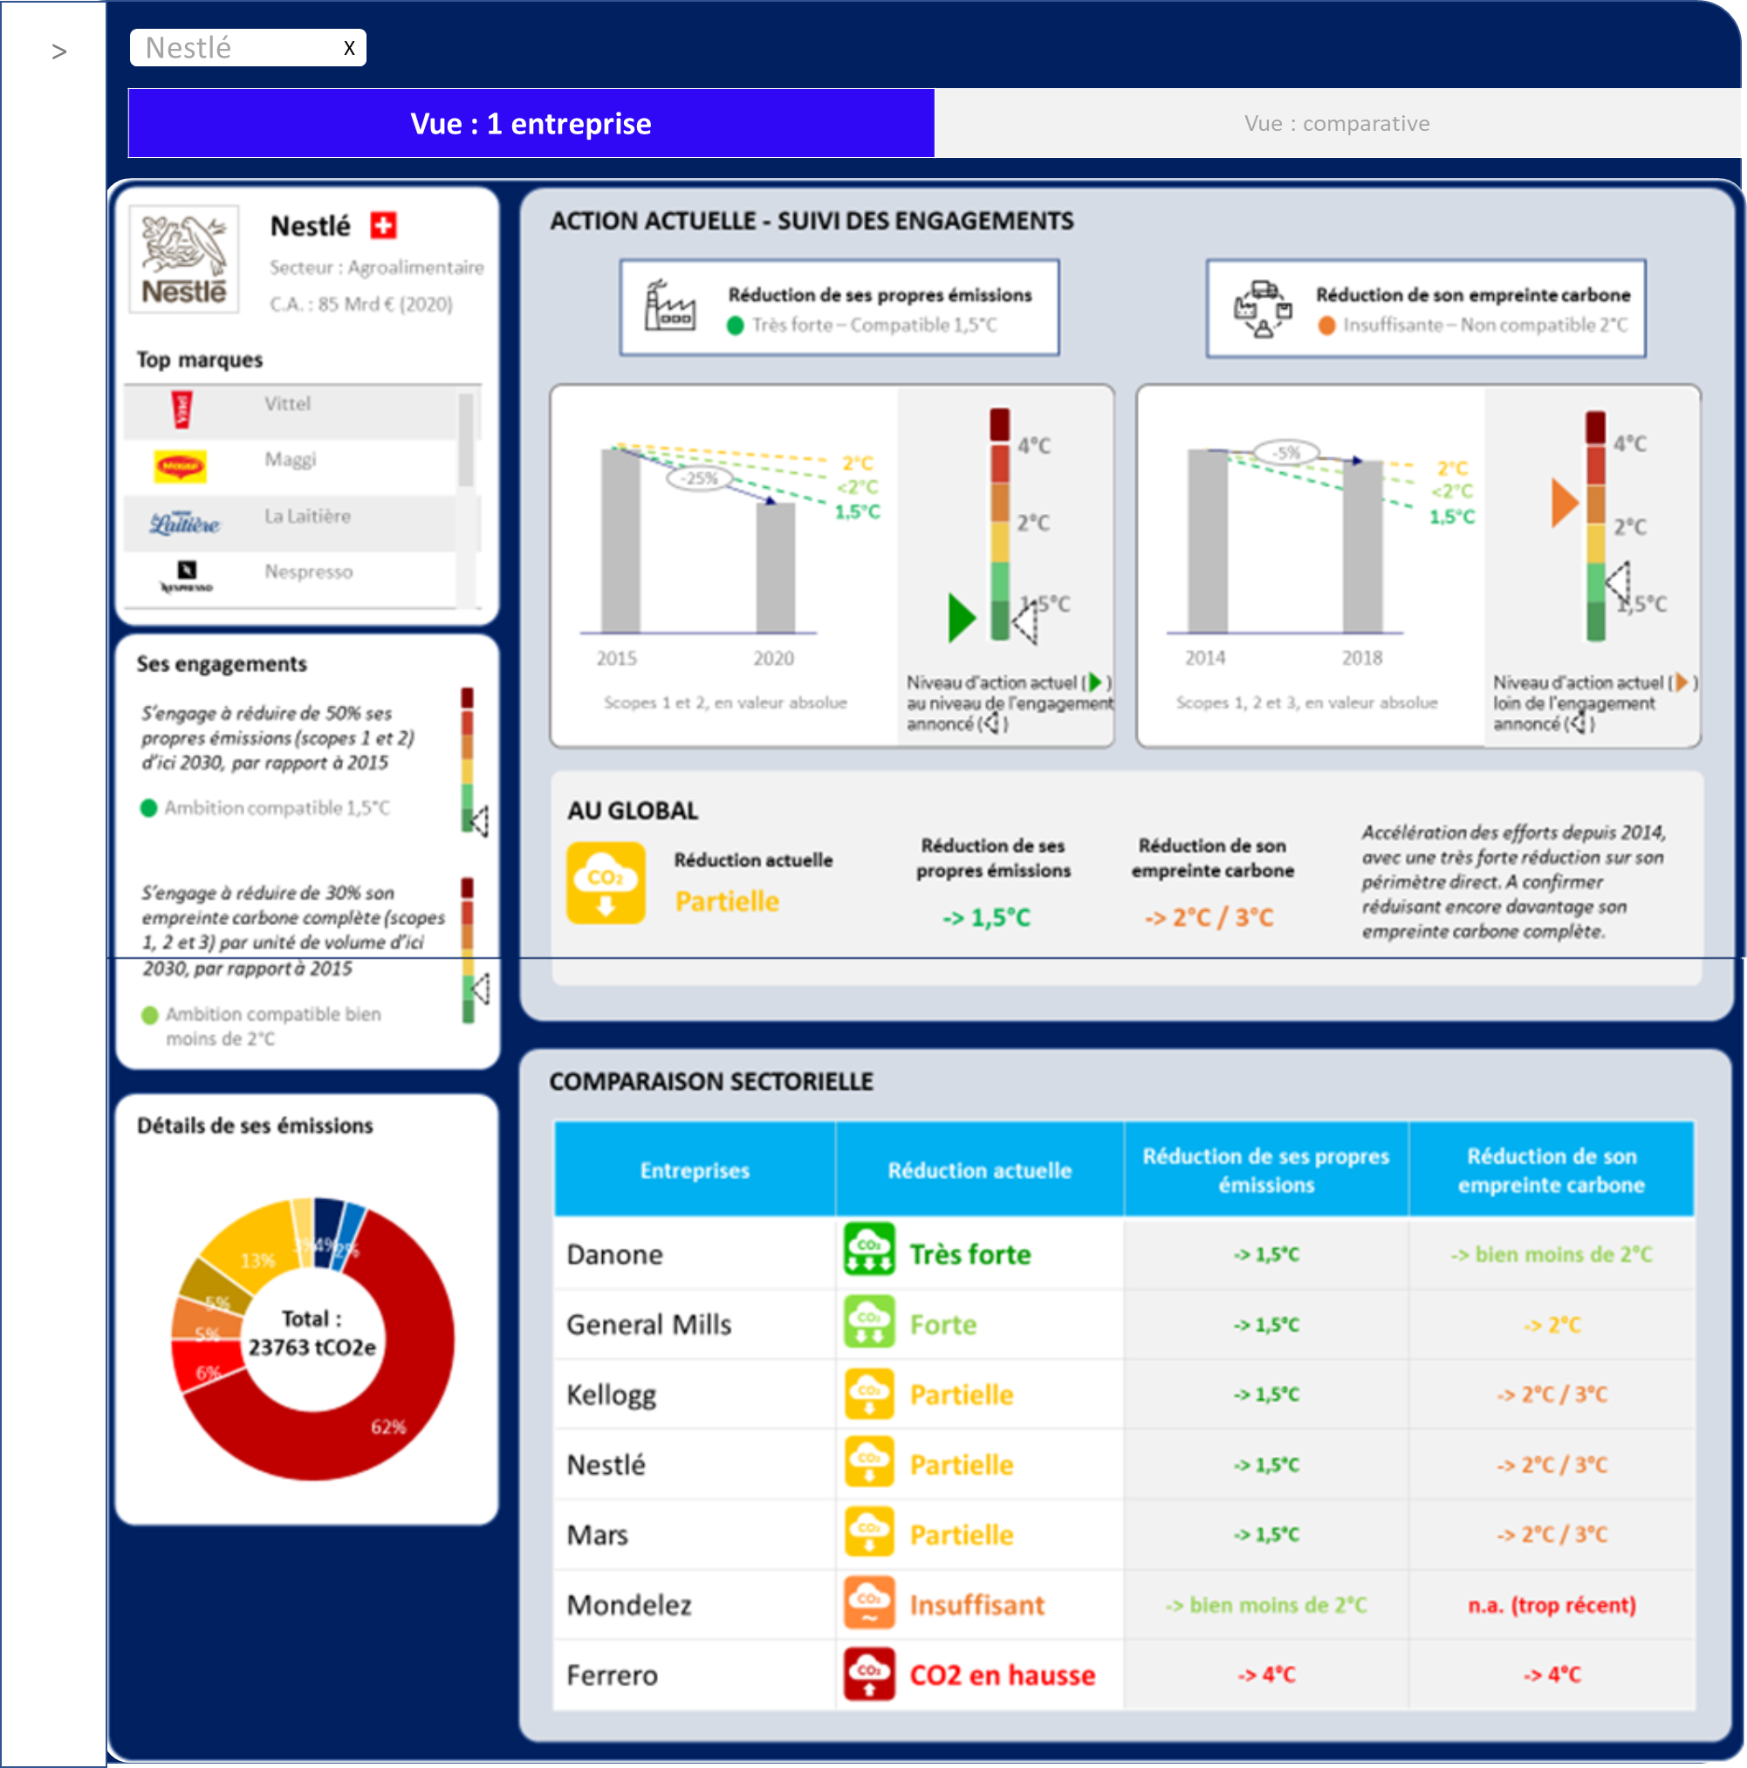
6.6 | -38% | 100% | 62% | absolu | 2015 | 2020 | 94% | 88% | 79% | 5.1 | -28% | 100% | 73% | intensité | 2015 | 2020 | 90% | 80% | 66%
6.6 | -33% | 100% | 67% | absolu | 2010 | 2018 | 90% | 80% | 66% | 1.5 | n.a. | n.a. | n.a. | intensité | n.a. | n.a. | n.a. | n.a. | n.a.
2.9 | 28% | 100% | 128% | absolu | 2015 | 2019 | 95% | 90% | 83% | 2.1 | 7% | 100% | 108% | absolu | 2016 | 2019 | 96% | 93% | 87%
6.1 | -21% | 100% | 79% | absolu | 2015 | 2020 | 94% | 88% | 79% | 4.1 | -17% | 100% | 83% | absolu | 2010 | 2020 | 88% | 75% | 58%
3.6 | -32% | 100% | 68% | intensité | 2010 | 2019 | 82% | 64% | 40% | 1.5 | n.a. | n.a. | n.a. | absolu | n.a. | n.a. | n.a. | n.a. | n.a.
6.7 | -29% | 100% | 71% | absolu | 2015 | 2019 | 95% | 90% | 83% | 3.6 | -5% | 100% | 95% | absolu | 2015 | 2019 | 95% | 90% | 83%
6.8 | -22% | 100% | 78% | absolu | 2015 | 2019 | 95% | 90% | 83% | 3.1 | -2% | 100% | 98% | absolu | 2015 | 2019 | 95% | 90% | 83%
5.7 | -24% | 100% | 76% | absolu | 2013 | 2020 | 91% | 83% | 71% | 2.5 | - | n.a. | n.a. | absolu | n.a. | n.a. | n.a. | n.a. | n.a.
6.4 | -32% | 100% | 68% | absolu | 2014 | 2020 | 93% | 85% | 75% | 3.6 | -5% | 100% | 95% | absolu | 2014 | 2018 | 95% | 90% | 83%
6.4 | -23% | 100% | 77% | absolu | 2015 | 2020 | 94% | 88% | 79% | 3.7 | -5% | 100% | 95% | absolu | 2015 | 2020 | 94% | 88% | 79%
3.9 | -1% | 100% | 99% | absolu | 2016 | 2019 | 96% | 93% | 87% | 3.1 | -2% | 100% | 98% | absolu | 2016 | 2019 | 96% | 93% | 87%
6 | -21% | 100% | 79% | absolu | 2015 | 2019 | 95% | 90% | 83% | 2.5 | - | n.a. | n.a. | absolu | n.a. | n.a. | n.a. | n.a. | n.a.
6.3 | -43% | 100% | 57% | absolu | 2015 | 2019 | 95% | 90% | 83% | 3.4 | -5% | 100% | 95% | intensité | 2015 | 2019 | 92% | 84% | 73%
6.9 | -20% | 100% | 80% | absolu | 2015 | 2019 | 95% | 90% | 83% | 4.1 | -6% | 100% | 94% | absolu | 2015 | 2019 | 95% | 90% | 83%
6.5 | -23% | 100% | 77% | absolu | 2017 | 2019 | 98% | 95% | 92% | 3.4 | 0% | 100% | 100% | absolu | 2017 | 2019 | 98% | 95% | 92%
6.7 | -30% | 100% | 70% | absolu | 2016 | 2019 | 96% | 93% | 87% | 3.4 | -4% | 100% | 96% | intensité | 2016 | 2019 | 96% | 93% | 87%
5.7 | -16% | 100% | 84% | absolu | 2016 | 2020 | 95% | 90% | 83% | 2.5 | - | n.a. | n.a. | absolu | n.a. | n.a. | n.a. | n.a. | n.a.
6.2 | -44% | 100% | 56% | absolu | 2016 | 2019 | 96% | 93% | 87% | 2.5 | - | n.a. | n.a. | absolu | n.a. | n.a. | n.a. | n.a. | n.a.
5.8 | -24% | 100% | 76% | intensité | 2015 | 2019 | 95% | 90% | 83% | 1.5 | n.a. | n.a. | n.a. | intensité | n.a. | n.a. | n.a. | n.a. | n.a.
6.2 | -20% | 100% | 80% | absolu | 2015 | 2019 | 95% | 90% | 83% | 3.9 | -7% | 100% | 93% | intensité | 2015 | 2019 | 92% | 84% | 73%
6.2 | -13% | 100% | 87% | absolu | 2016 | 2019 | 96% | 93% | 87% | 6.4 | -14% | 100% | 86% | absolu | 2016 | 2019 | 96% | 93% | 87%
6.8 | -17% | 100% | 83% | absolu | 2016 | 2019 | 96% | 93% | 87% | 3.3 | -3% | 100% | 97% | absolu | 2016 | 2019 | 96% | 93% | 87%

